Rejeição
Rejeição de Carga

1º PASSO | Analisar oscilografia da tensão terminal e substituir as variáveis nos campos indicados

Verifique a oscilografia da tensão terminal, determinar o valo da variável trees
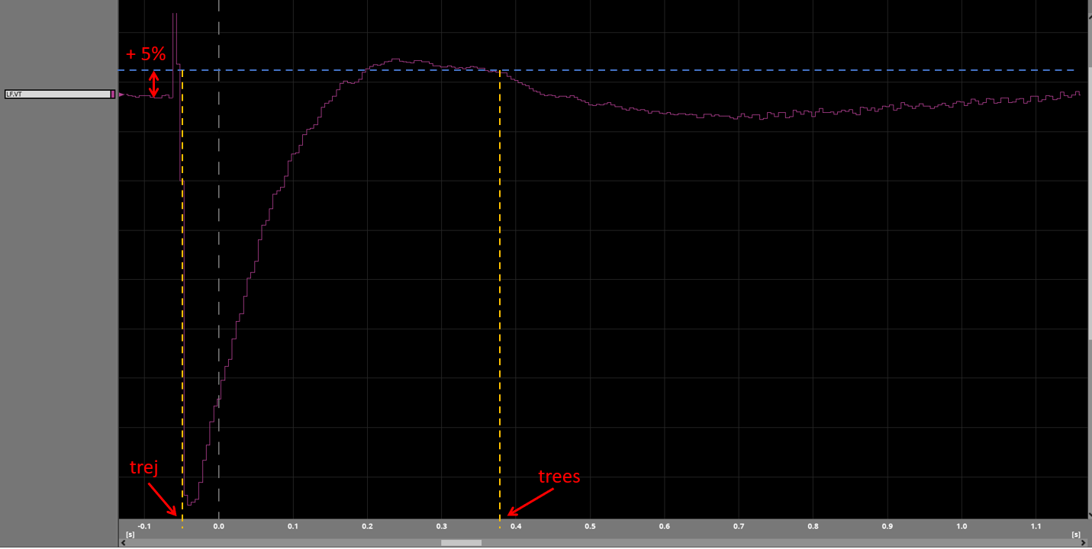

Como encontrar as variáveis

Entrar com a tensão inicial |  | Variável trej: instante de aplicação da rejeição.

Tensão em pu |  | Variável trees: posicionar a régua até atingir o valor de 1,0878 após a ocorrência do overshoot de tensão, trees será o instante correspondente a este valor.

1.036

+ 5% |  | trej (seg) | trees (seg)

1.0878 |  | 0.0307 | 0.0912

2º PASSO | Verificar se os requisitos foram atendidos

 |  |  |  | Máximo sobressinal (OS) [%]

 |  |  |  | 0.0605
 |  |  |  | APROVADO

